画面 (SP)
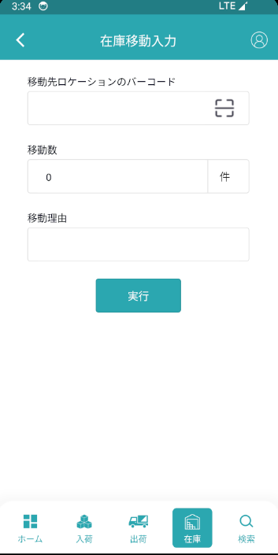
機能設計書 |  | システム名 | プロジェクト名 | 登録日付 | 更新日付
 |  | Biz-X POTTS
画面レイアウト |  | サブシステム名 | 機能名名 | 登録担当者 | 更新担当者
 |  | 在庫 | 在庫移動入力

 | 画面レイアウト

画面項目定義 (SP)
機能設計書 |  |  | システム名 |  |  |  | プロジェクト名 |  |  |  |  |  | 登録日付 |  |  | 更新日付
 |  |  | Biz-X POTTS
画面項目定義 |  |  | サブシステム名 |  |  |  | 機能名名 |  |  |  |  |  | 登録担当者 |  |  | 更新担当者
 |  |  | 在庫 |  |  |  | 在庫移動入力

No | 項目名 | ID | 種類 | 属性 | DB 桁数 | 画面 桁数 | IO | タブ | 必須 | 表示 | 配置 | IME | ref | chk | 書式 |  | 概要 | 登録時仕様 |  | 更新時仕様
 |  |  |  |  |  |  |  |  |  |  |  |  |  |  |  |  |  | 取得元 | 仕様 | 取得元 （照会/削除も同様） | 仕様
PC端参照
 | 在庫移動入力
 | 移動元ロケーションのバーコード |  |  |  |  |  |  |  | 〇 |  |  |  |  |  |  |  |  | dtb_product_location(商品在庫位置) | ロケーションid
 | 商品ラベルのバーコード |  |  |  |  |  |  |  | 〇 |  |  |  |  |  |  |  |  | dtb_product_location(商品在庫位置) | 商品ID
 | 商品コード |  |  |  |  |  |  |  |  | 〇 |  |  |  |  |  |  |  | mtb_product(商品マスタ) | 商品コード
 | 商品名 |  |  |  |  |  |  |  |  | 〇 |  |  |  |  |  |  |  | mtb_product(商品マスタ) | 商品_名称
 | 商品写真 |  |  |  |  |  |  |  |  | 〇 |  |  |  |  |  |  |  | mtb_product(商品マスタ) | 商品_写真１
 | 消費期限 |  |  |  |  |  |  |  |  | 〇 |  |  |  |  |  |  |  | dtb_product_location(商品在庫位置) | 消費期限
 | ロット番号 |  |  |  |  |  |  |  |  | 〇 |  |  |  |  |  |  |  | dtb_product_location(商品在庫位置) | ロット番号
 | シリアル |  |  |  |  |  |  |  |  | 〇 |  |  |  |  |  |  |  | dtb_product_location(商品在庫位置) | シリアル
 | 補足情報 |  |  |  |  |  |  |  |  | 〇 |  |  |  |  |  |  | textarea | dtb_product_location(商品在庫位置) | 補足情報
 | 在庫数 |  |  |  |  |  |  |  |  | 〇 |  |  |  |  |  |  |  | dtb_product_location(商品在庫位置) | 在庫数
 | ロック数 |  |  |  |  |  |  |  |  | 〇 |  |  |  |  |  |  |  | dtb_product_location(商品在庫位置) | ロック数
 | 移動先ロケーションのバーコード |  |  |  |  |  |  |  | 〇 |  |  |  |  |  |  |  |  | dtb_product_location(商品在庫位置) | ロケーションid
 | 移動数 |  |  |  |  |  |  |  | 〇 |  |  |  |  |  |  |  |  | dtb_store_move(在庫調整) | 移動数量
 | 移動理由 |  |  |  |  |  |  |  | 〇 |  |  |  |  |  |  |  |  | dtb_store_move(在庫調整) | 移動調整理由

イベント仕様 (SP)
機能設計書 |  |  | システム名 |  | プロジェクト名 | 登録日付 |  | 更新日付
 |  |  | Biz-X POTTS
イベント仕様 |  |  | サブシステム名 |  | 機能名名 | 登録担当者 |  | 更新担当者
 |  |  | 在庫 |  | 在庫移動入力

PC端参照
No | 対象 | イベント |  | 処理内容 |  |  | 備考
 |  | 初期化 |  | 画面データクリア
 |  | 移動元ロケーションのバーコード入力 |  | 入力値に基づいて表dtb _product_location（商品在庫位置）を検索する 検索表：dtb _product_location（商品在庫位置） 条件：「ロケーションID」＝入力した値関連ID 検索結果データがない場合は、メッセージ「正しいロケーションのバーコードを入力してください」を表示する 結果が出た場合、検索結果を保存する |  |  | 関連表：mtb_product(商品マスタ)
 |  | 商品ラベルのバーコード入力 |  | 入力された商品IDに基づいて、上の検索に存在するかどうかを検索します。 1存在しない場合、メッセージ【入力された商品が正しくないか、該当ロケーションにありません】を表示する 2存在する場合、データを表示する
 |  | 移動先ロケーションのバーコード入力 |  | 入力値から表mtb _location(ロケーションマスタ)を検索する 検索表：mtb _location(ロケーションマスタ) 条件：【削除区分】＝【2:未削除】 【会社_ ID】=登録者の会社ID 【ロケーション】＝入力の【ロケーション】 検索結果が空の場合、メッセージ【正しいロケーションのバーコードを入力してください】を表示する 空にしないで、ロケーションコードを保存します
 |  | 実行 |  | 1check 必須項目入力しないの場合、エラーメッセージを表示する 2 check 入力の「移動数」＞在庫数-ロック数の場合、エラーメッセージを表示する 3表dtb_store_move（在庫調整）を挿入する フィールド：「移動調整区分」＝「1：移動」 「移動元ロケーションID」＝画面入力の「移動元ロケーションのバーコード」関連ID 「移動先ロケーションID」＝画面入力の「移動先ロケーションのバーコード」関連ID 「商品ID」＝画面に入力された「商品ラベルのバーコード」関連データの商品ID 「移動数量」＝画面入力の「移動数」 「移動調整日付」＝現在時刻 「移動調整理由」＝画面入力の「移動理由」 「会社_ID」=登録者の会社ID 4移動元ロケーションの在庫数減少 4-1更新表dtb_product_location（商品在庫位置） フィールド：「在庫数」＝「在庫数」-画面入力の「移動数」 4-2更新表dtb_store（在庫） フィールド：「出庫移動数」＝「出庫移動数」＋画面入力の「移動数」 5移動先ロケーションの在庫数増加 5-1「移動先ロケーション」が表dtb_product_location（商品の在庫位置）にデータがなく、データを挿入する データがあれば 5-2更新表dtb_product_location（商品在庫位置） フィールド：「在庫数」＝「在庫数」＋画面入力の「移動数」 5-3更新表dtb _store（在庫） フィールド：「入庫移動数」＝「入庫移動数」＋画面入力の「移動数」 6更新表dtb_store_history（受払明細） 2つのデータを挿入し、「入出庫区分」対応する出庫と入庫 「アクシング区分」対応「在庫移動」 7移動完了ダイアログを表示する、画面データクリア

